Аркуш1
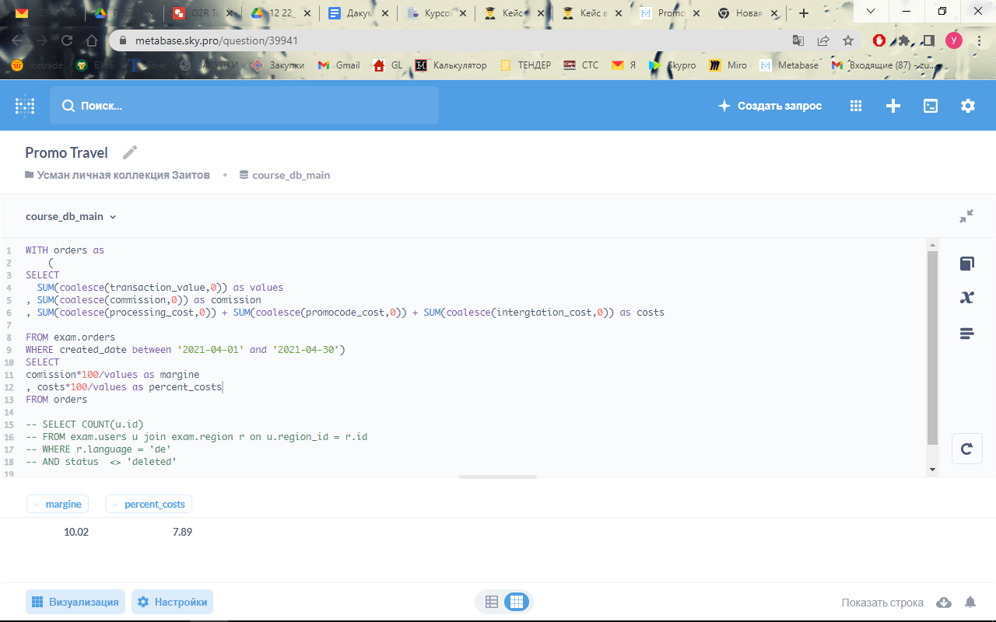
margine | 10.02% | 10.02% | 10.02% | 10.02% | Охват | 292
costs | 7.89% | 7.89% | 7.89% | 7.89%
%Operating Profit | 2.13% | 2.13% | 2.13% | 2.13%
users | 1 | 148 | 265 | 1283
orders | 10 | 10 | 10 | 10
Average Transaction Value | 3000 | 3000 | 3000 | 3000
Transaction Value | 30000 | 4440000 | 7950000 | 38490000
Revenue | 639 | 94572 | 169335 | 819837
%Loyalty costs | 1.00% | 1.00% | 1.50% | 2.00%
Loyalty costs | 300 | 44400 | 119250 | 769800
Promo costs | 50000 | 50000 | 50000 | 50000
Operating Profit | -49661 | 172 | 85 | 37

мы можем дать пользователям на этих рынках при описанных условиях гарантированного приза, оставаясь при этом в рамках прибыльности
такое количество баллов, выдача которых повлечет предоставление скидки (Loyalty cost) не более 1,5%. при условии максимальной вовлеченности пользователей
Предоставление большего размера скидки невозможно, так как потребуется вовлечь значительное количество новых пользователей, |  |  |  |  |  |  |  | 339.38% | от охвата,
что так же приведет к увеличению маркетинговых костов.

Максимальные потери при участии одного юзера и скидке за баллы лояльности 1% составят |  |  |  |  |  | -49,661.00 p.

Чтобы покрыть все расходы на акцию и получить прибыль, при скидке 1%, необходимо привлечь минимум |  |  |  |  |  | 148 | пользователей

